Последовательность работ
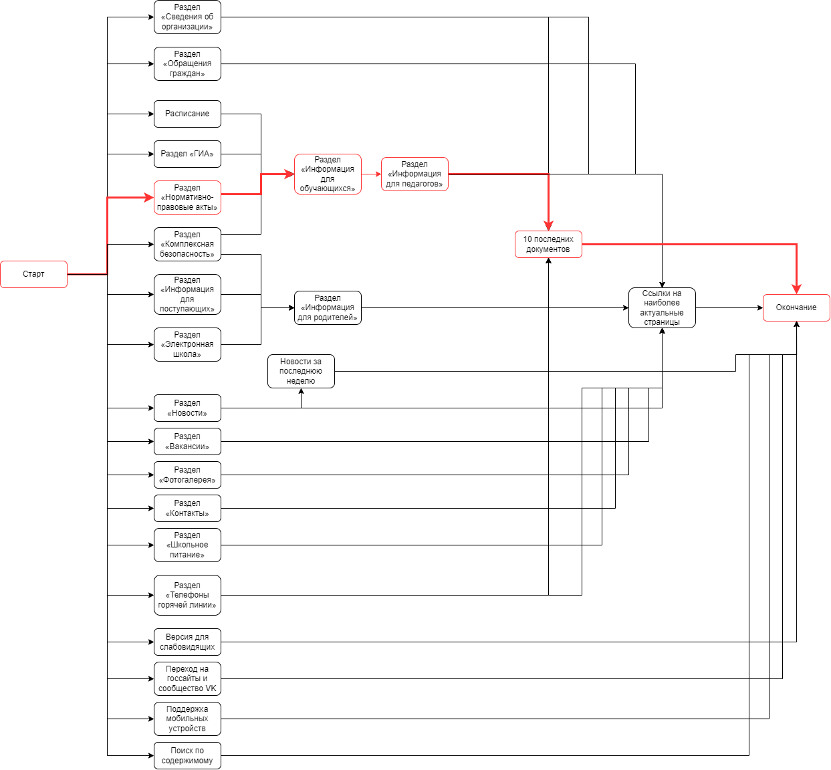
№ | Функционал | Оценка, мин. /чел. час | Оценка, вероятн. /чел. час | Оценка, макс. /чел. час | Предшествующие работы
1 | Версия для слабовидящих | 3 | 5 | 5
2 | Расписание | 2 | 3 | 4
3 | Раздел «Электронная школа» | 1 | 1 | 1
4 | Раздел «Обращения граждан» | 5 | 6 | 8
5 | Раздел «Сведения об организации» | 3 | 4 | 5
6 | Раздел «Информация для поступающих» | 3 | 4 | 5
7 | Раздел «Информация для педагогов» | 3 | 4 | 5 | 8
8 | Раздел «Информация для обучающихся» | 6 | 7 | 10 | 15 | 14 | 2 | 10
9 | Раздел «Телефоны горячей линии» | 1 | 1 | 2
10 | Раздел «ГИА» | 4 | 5 | 7
11 | Раздел «Новости» | 5 | 7 | 10
12 | Раздел «Вакансии» | 1 | 1 | 1
13 | Раздел «Информация для родителей» | 6 | 7 | 10 | 6 | 14 | 3
14 | Раздел «Комплексная безопасность» | 4 | 5 | 6
15 | Раздел «Нормативно-правовые акты» | 7 | 9 | 10
16 | Раздел «Фотогалерея» | 7 | 9 | 10
17 | Раздел «Контакты» | 1 | 1 | 2
18 | Раздел «Школьное питание» | 1 | 1 | 2
19 | 10 последних документов | 2 | 4 | 5 | 4 | 5 | 7 | 9 | 11 | 12 | 13 | 16 | 17 | 18
20 | Новости за последнюю неделю | 2 | 4 | 5 | 11
21 | Ссылки на наиболее актуальные страницы | 1 | 1 | 2 | 4 | 5 | 7 | 9 | 12 | 13 | 16 | 17 | 18 | 18
22 | Переход на госсайты и сообщество VK | 1 | 1 | 3
23 | Поддержка мобильных устройств | 7 | 13 | 15
24 | Поиск по содержимому | 5 | 7 | 8

